2022_10_data
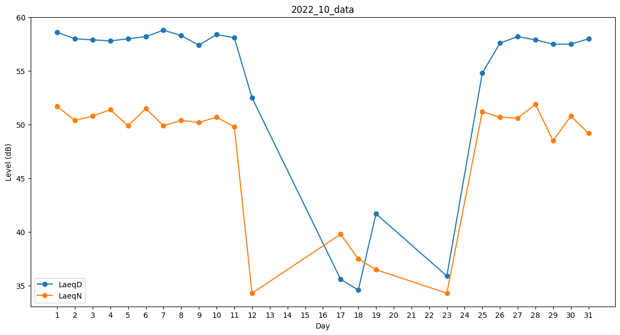
Day | LaeqD | LaeqN
1 | 58.6 | 51.7
2 | 58 | 50.4
3 | 57.9 | 50.8
4 | 57.8 | 51.4
5 | 58 | 49.9
6 | 58.2 | 51.5
7 | 58.8 | 49.9
8 | 58.3 | 50.4
9 | 57.4 | 50.2
10 | 58.4 | 50.7
11 | 58.1 | 49.8
12 | 52.5 | 34.3
13 | 0 | 0
14 | 0 | 0
15 | 0 | 0
16 | 0 | 39.8
17 | 35.6 | 39.8
18 | 34.6 | 37.5
19 | 41.7 | 36.5
20 | 0 | 0
21 | 0 | 0
22 | 0 | 0
23 | 35.9 | 34.3
24 | 0 | 37.3
25 | 54.8 | 51.2
26 | 57.6 | 50.7
27 | 58.2 | 50.6
28 | 57.9 | 51.9
29 | 57.5 | 48.5
30 | 57.5 | 50.8
31 | 58 | 49.2

